Graficos
EJERCICIOS GRÁFICOS
Realice los gráficos de las siguientes hojas, tal y como muestran las imágenes.

Columnas
Índices de incidencia sectoriales.
Fuente: Anuario de Estadísticas del Ministerio de Empleo y Seguridad Social 2015. MEYSS.
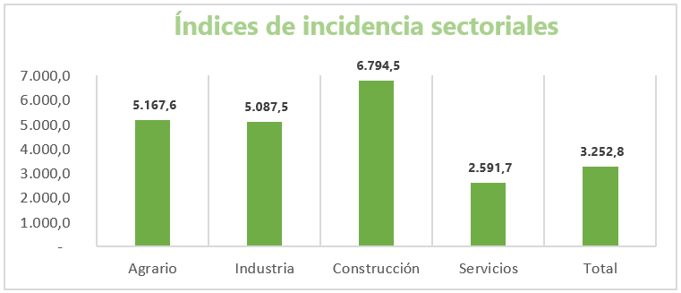
Sector | Índice
Agrario | 5,167.6
Industria | 5,087.5
Construcción | 6,794.5
Servicios | 2,591.7
Total | 3,252.8

Circular
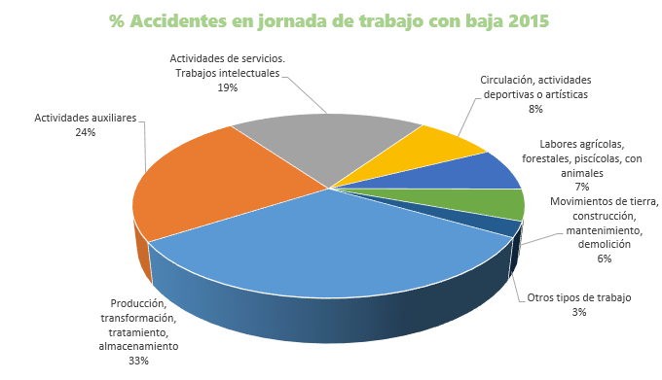
Accidentes en jornada de trabajo con baja 2015
Tipos de trabajo más frecuentes

Tipo de trabajo | % Accidentes
Producción, transformación, tratamiento, almacenamiento | 32.30%
Actividades auxiliares | 24%
Actividades de servicios. Trabajos intelectuales | 19.30%
Circulación, actividades deportivas o artísticas | 8%
Labores agrícolas, forestales, piscícolas, con animales | 7.40%
Movimientos de tierra, construcción, mantenimiento, demolición | 5.50%
Otros tipos de trabajo | 2.70%

Barras
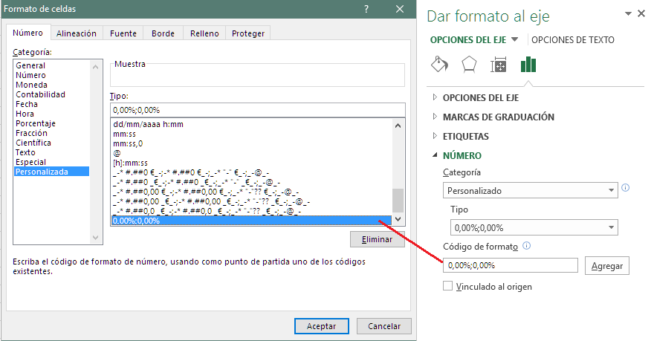
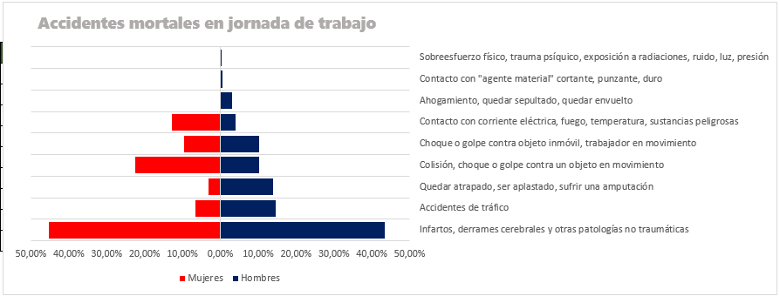
Formas más frecuentes según sexo
Accidentes mortales en jornada de trabajo.

Tipo de accidente | Mujeres | Hombres | Mujeres
Infartos, derrames cerebrales y otras patologías no traumáticas | 45.20% | 43.40% | 45.20%
Accidentes de tráfico | 6.50% | 14.50% | 6.50%
Quedar atrapado, ser aplastado, sufrir una amputación | 3.20% | 13.80% | 3.20%
Colisión, choque o golpe contra un objeto en movimiento | 22.60% | 10.10% | 22.60%
Choque o golpe contra objeto inmóvil, trabajador en movimiento | 9.70% | 10.10% | 9.70%
Contacto con corriente eléctrica, fuego, temperatura, sustancias peligrosas | 12.90% | 3.90% | 12.90%
Ahogamiento, quedar sepultado, quedar envuelto | 0.00% | 3.10% | 0%
Contacto con "agente material" cortante, punzante, duro | 0.00% | 0.60% | 0%
Sobreesfuerzo físico, trauma psíquico, exposición a radiaciones, ruido, luz, presión | 0.00% | 0.40% | 0%

Cotización
Acciones de TELEFÓNICA
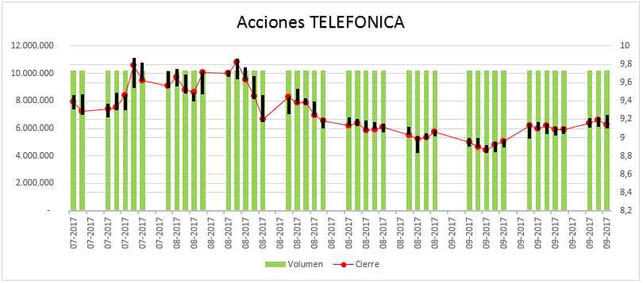
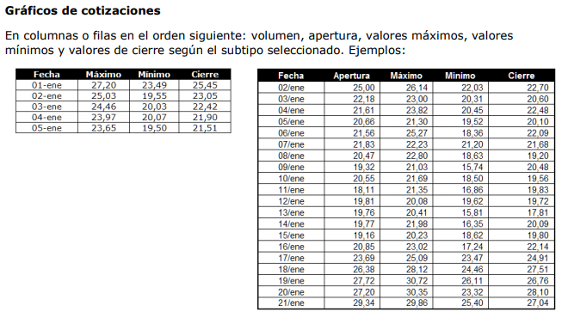
Fecha | Volumen | Máx | Mín | Cierre
2017-07-20 | 10,228,419 | 9.46 | 9.31 | 9.39
2017-07-21 | 10,228,419 | 9.47 | 9.25 | 9.29
2017-07-24 | 10,228,419 | 9.37 | 9.22 | 9.31
2017-07-25 | 10,228,419 | 9.49 | 9.3 | 9.33
2017-07-26 | 10,228,419 | 9.47 | 9.3 | 9.46
2017-07-27 | 10,228,419 | 9.87 | 9.54 | 9.79
2017-07-28 | 10,228,419 | 9.82 | 9.62 | 9.62
2017-07-31 | 10,228,419 | 9.72 | 9.54 | 9.56
2017-08-01 | 10,228,419 | 9.75 | 9.56 | 9.66
2017-08-02 | 10,228,419 | 9.69 | 9.48 | 9.52
2017-08-03 | 10,228,419 | 9.49 | 9.39 | 9.49
2017-08-04 | 10,228,419 | 9.72 | 9.47 | 9.71
2017-08-07 | 10,228,419 | 9.73 | 9.66 | 9.7
2017-08-08 | 10,228,419 | 9.86 | 9.64 | 9.82
2017-08-09 | 10,228,419 | 9.77 | 9.62 | 9.63
2017-08-10 | 10,228,419 | 9.67 | 9.42 | 9.45
2017-08-11 | 10,228,419 | 9.46 | 9.17 | 9.2
2017-08-14 | 10,228,419 | 9.45 | 9.26 | 9.44
2017-08-15 | 10,228,419 | 9.53 | 9.37 | 9.38
2017-08-16 | 10,228,419 | 9.43 | 9.36 | 9.38
2017-08-17 | 10,228,419 | 9.39 | 9.23 | 9.24
2017-08-18 | 10,228,419 | 9.21 | 9.1 | 9.18
2017-08-21 | 10,228,419 | 9.22 | 9.13 | 9.13
2017-08-22 | 10,228,419 | 9.2 | 9.13 | 9.16
2017-08-23 | 10,228,419 | 9.19 | 9.07 | 9.08
2017-08-24 | 10,228,419 | 9.17 | 9.09 | 9.09
2017-08-25 | 10,228,419 | 9.15 | 9.06 | 9.11
2017-08-28 | 10,228,419 | 9.12 | 9.03 | 9.03
2017-08-29 | 10,228,419 | 9.01 | 8.83 | 8.98
2017-08-30 | 10,228,419 | 9.05 | 8.98 | 9
2017-08-31 | 10,228,419 | 9.08 | 9.01 | 9.06
2017-09-04 | 10,228,419 | 9 | 8.9 | 8.95
2017-09-05 | 10,228,419 | 9 | 8.89 | 8.9
2017-09-06 | 10,228,419 | 8.92 | 8.83 | 8.86
2017-09-07 | 10,228,419 | 8.95 | 8.84 | 8.92
2017-09-08 | 10,228,419 | 8.98 | 8.89 | 8.96
2017-09-11 | 10,228,419 | 9.15 | 8.99 | 9.13
2017-09-12 | 10,228,419 | 9.17 | 9.08 | 9.1
2017-09-13 | 10,228,419 | 9.15 | 9.04 | 9.13
2017-09-14 | 10,228,419 | 9.12 | 9.02 | 9.09
2017-09-15 | 10,228,419 | 9.12 | 9.04 | 9.09
2017-09-18 | 10,228,419 | 9.21 | 9.11 | 9.16
2017-09-19 | 10,228,419 | 9.22 | 9.12 | 9.19
2017-09-20 | 10,228,419 | 9.25 | 9.1 | 9.14

Áreas
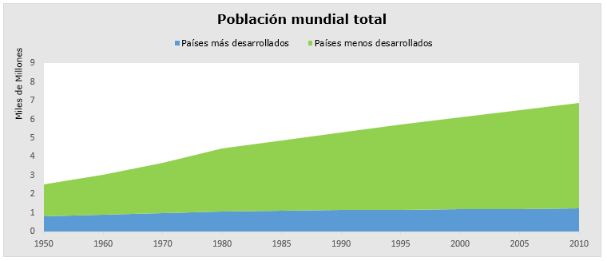
Población mundial total
miles de millones

 | 1950 | 1960 | 1970 | 1980 | 1985 | 1990 | 1995 | 2000 | 2005 | 2010
En el mundo | 2,532,229 | 3,038,413 | 3,696,186 | 4,453,007 | 4,863,290 | 5,306,425 | 5,726,239 | 6,122,770 | 6,506,649 | 6,895,889

Países más desarrollados | 811,187 | 913,330 | 1,006,421 | 1,081,094 | 1,112,951 | 1,144,404 | 1,169,451 | 1,188,809 | 1,210,897 | 1,235,900
Países menos desarrollados | 1,721,042 | 2,125,083 | 2,689,765 | 3,371,913 | 3,750,339 | 4,162,021 | 4,556,788 | 4,933,961 | 5,295,752 | 5,659,989

Burbujas
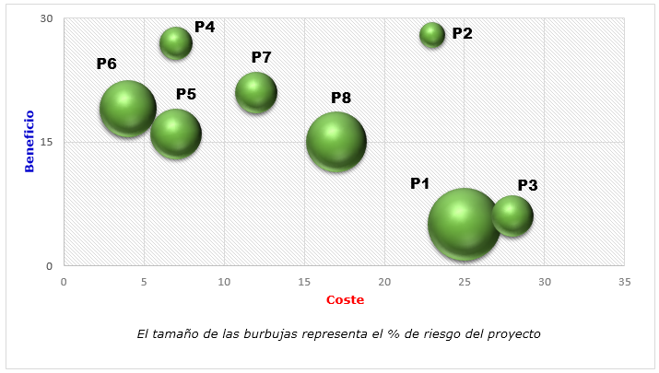
Estimación Coste-Riesgo-Beneficio

Proyecto | Coste (millones €) | Beneficio | Riesgo
P1 | 25 | 5 | 25%
P2 | 23 | 28 | 3%
P3 | 28 | 6 | 8%
P4 | 7 | 27 | 5%
P5 | 7 | 16 | 12%
P6 | 4 | 19 | 15%
P7 | 12 | 21 | 8%
P8 | 17 | 15 | 17%

